Sheet1
基本信息
款号: | 187 | 类型: | 标码 | 样衣克重: | 456 | 样布克重: | 0
成分: | 95.00%聚酯纤维(涤纶)Polyester；5.00%氨纶Spandex
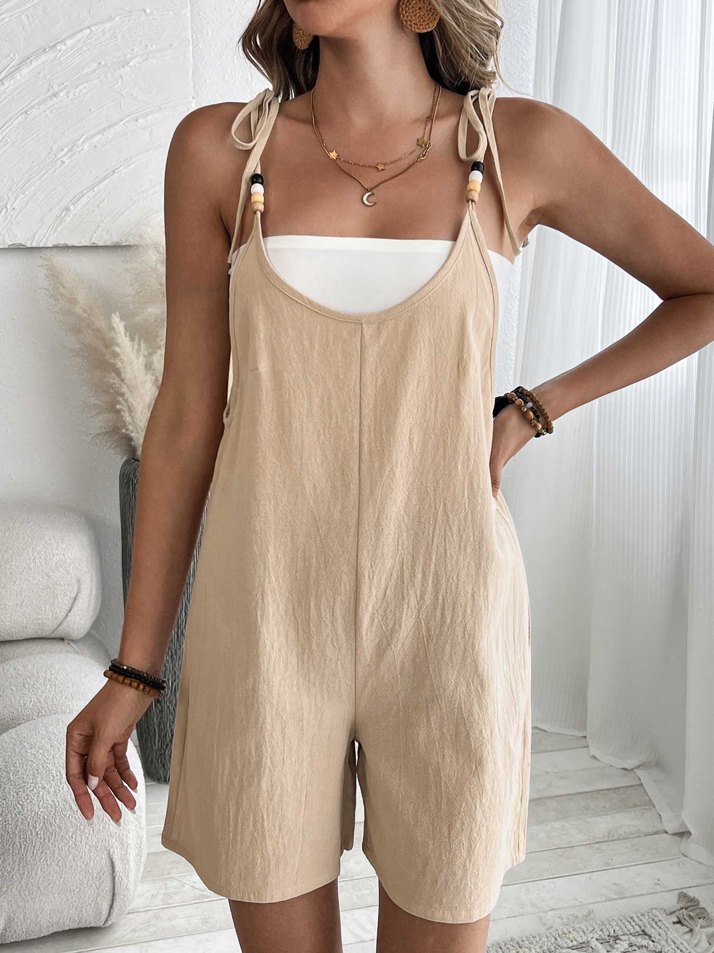

尺码表
尺码 | S | M | L | XL | XXL
胸围 | 94 | 98 | 104 | 110 | 116
衣长 | 67 | 68 | 69 | 70 | 71

布料详情
名称 | 颜色/色号 | 单位/规格 | 供应商 | 名称 | 颜色/色号 | 单位/规格 | 供应商
蓝 | 蓝色 | 100 | 铭德 | 录的 | 绿色 | 200 | 衣布
名称 | 颜色/色号 | 单位/规格 | 供应商 | 名称 | 颜色/色号 | 单位/规格 | 供应商
红色 | 红的 | 300 | 还行 | 紫色 | 400 | 8$ | 记录
辅料
名称 | 规格 | 名称 | 规格 | 名称 | 规格 | 名称 | 规格
扣子 | 2.5cm | 腰带 | 3m | 老师 | 5cm | 纠结啊 | #
工艺要求
无

备注

